Лист1
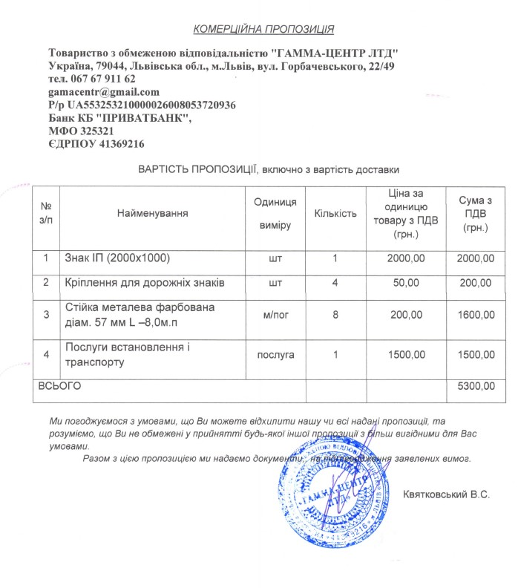
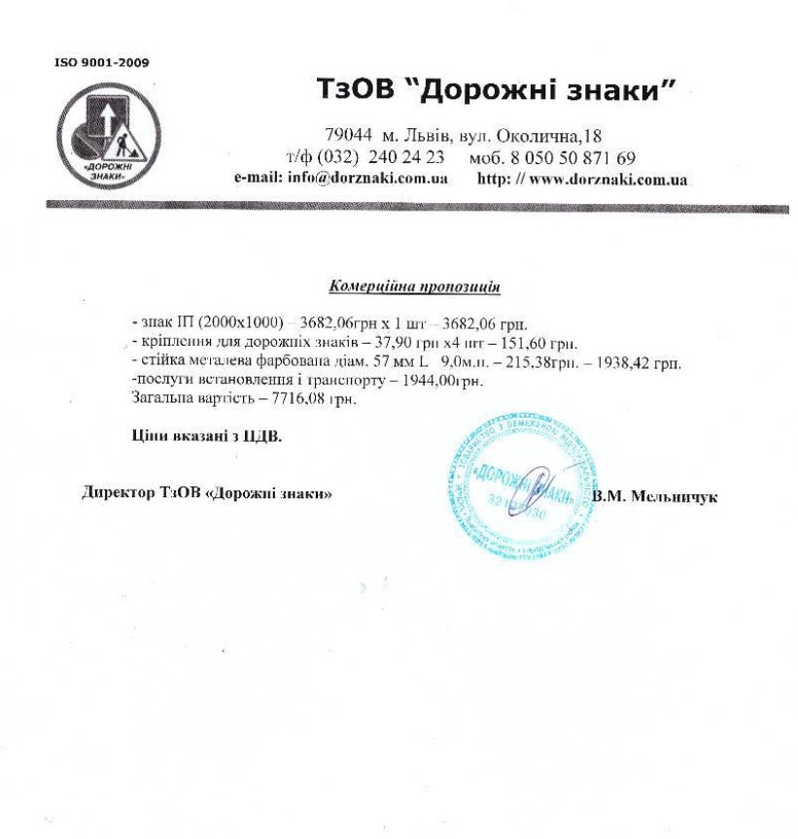
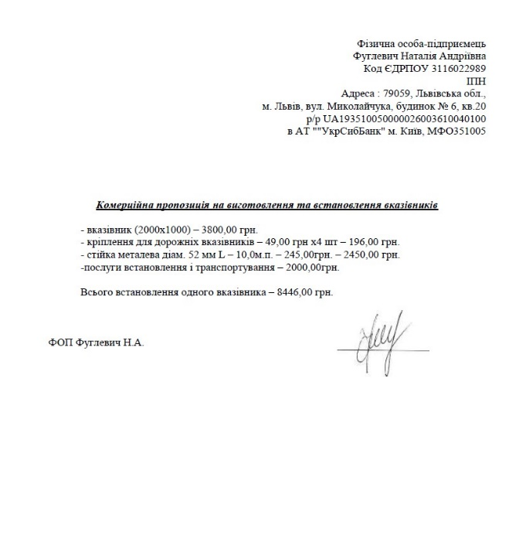
Розрахунок кошторису проекту, в грн.
 | Комерційні пропозиції від найнижчої до найвищої
 | комерційна пропозиція 1 | комерційна пропозиція 2 | комерційна пропозиція 3
Дорожні вказівники

1 шт | 5,300.00 | 7,716.08 | 8,446.00
всього необхідно 80 шт | 424,000.00 | 617,286.40 | 675,680.00

Модульний майданчик

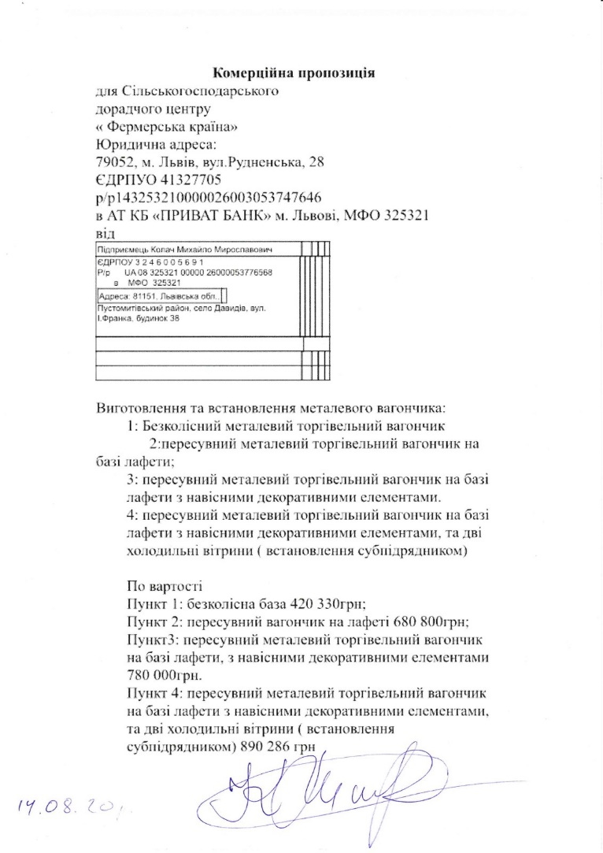
1 шт | 643,286.00 | 663,000.00 | 890,286.00
всього необхідно 1 шт | 643,286.00 | 663,000.00 | 890,286.00
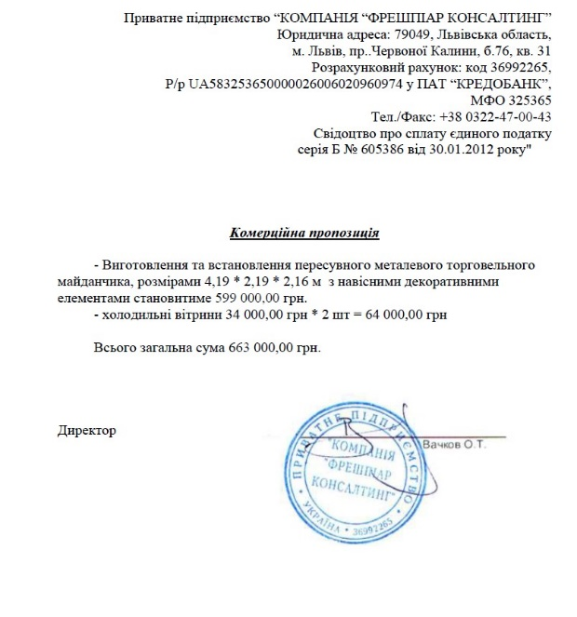
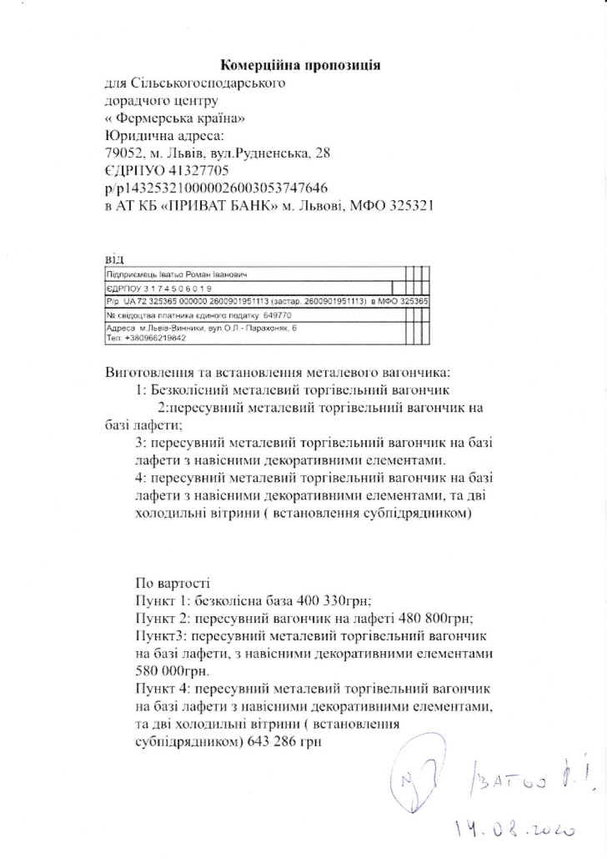
Загальна сума | 1,067,286.00 | 1,280,286.40 | 1,565,966.00

